foppa pedretti
 | Codice | Descrizione | Giacenza Attuale | P.ZZO PUBBLICO | TOT PUBBLICO
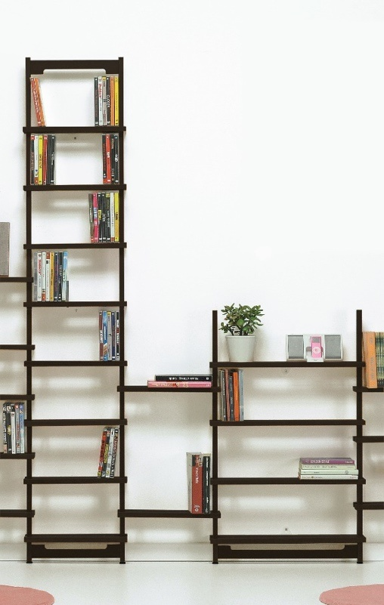 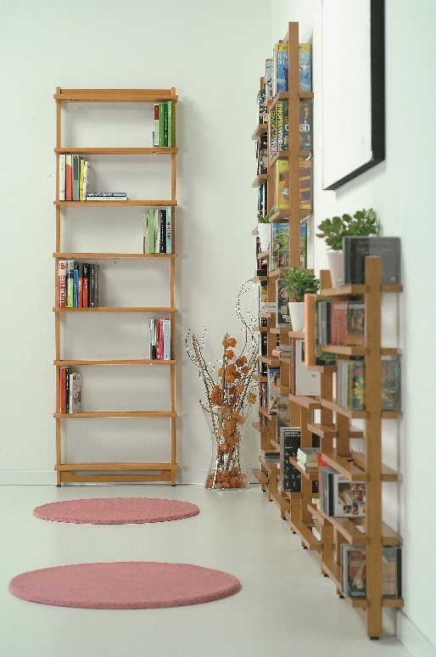 | 9900382403 | SAPUTELLA 400 MODULO BASE NAT. | 82 | € 92.00 | € 7,544.00
 | 9900382410 | SAPUTELLA 400 MODULO BASE BCO | 45 | € 102.00 | € 4,590.00
 | 9900382485 | SAPUTELLA 400 TINTORETTO | 120 | € 102.00 | € 12,240.00
 | 9900382486 | SAPUTELLA 400 MOD.BASE WENGE | 96 | € 102.00 | € 9,792.00
 | 9900382506 | SET MENSOLE NOCE SAPUTELLA 400 | 292 | € 45.00 | € 13,140.00
 | 9900382585 | SET MENSOLE TINTORETTO SAP.400 | 96 | € 45.00 | € 4,320.00

 | 9900382603 | SAPUTELLA 600 MODULO BASE NAT. | 107 | € 102.00 | € 10,914.00
 | 9900382610 | SAPUTELLA 600 MODULO BASE BCO | 37 | € 111.00 | € 4,107.00
 | 9900382685 | SAPUTELLA 600 TINTORETTO | 105 | € 107.00 | € 11,235.00
 | 9900382686 | SAPUTELLA 600 MOD.BASE WENGE | 100 | € 111.00 | € 11,100.00
 | 9900382703 | SET MENSOLE NAT.SAPUTELLA 600 | 48 | € 50.50 | € 2,424.00
 | 9900382706 | SET MENSOLE NOCE SAPUTELLA 600 | 110 | € 54.00 | € 5,940.00
 | 9900382785 | SET MENSOLE TINTORETTO SAP.600 | 88 | € 56.00 | € 4,928.00

 | 9900382903 | SAPUTELLA 900 MODULO MENS.NAT. | 14 | € 92.00 | € 1,288.00
 | 9900382906 | SAPUTELLA 900 MODULO MENS.NOCE | 6 | € 102.00 | € 612.00
 | 9900382910 | SAPUTELLA 900 MODULO MENS.BCO | 51 | € 102.00 | € 5,202.00
 | 9900382985 | SAPUTELLA 900 TINTORETTO | 63 | € 102.00 | € 6,426.00
 | 9900382986 | SAPUTELLA 900 MOD.MENS.WENGE | 1 | € 102.00 | € 102.00

 |  |  | 1,461 |  | € 115,904.00

 | Codice Articolo | Descrizione Articolo | Quantità Ordinata | P.Pubblico | TOT Valore
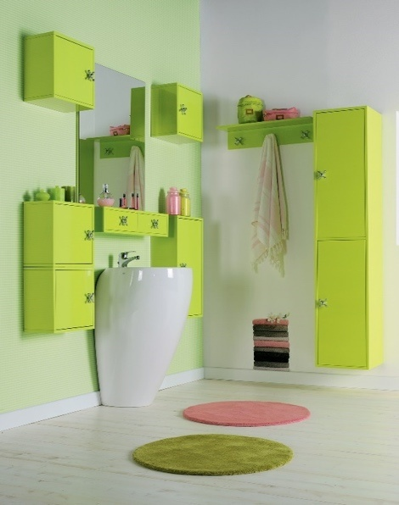 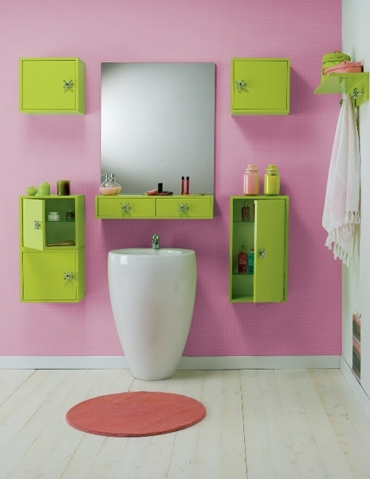 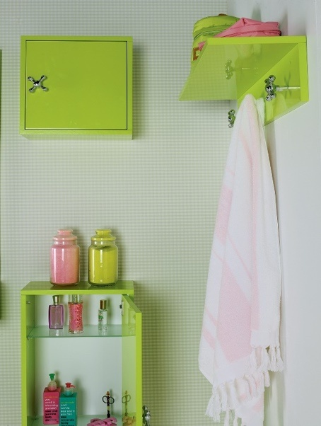 | 9626102012 | BUILDING VERDE COLONNA BAGNO | 14 | 490.00 € | € 6,860.00
 | 9626102040 | BUILDING ROSSO COLONNA BAGNO | 6 | 490.00 € | € 2,940.00
 | 9626100002 | VERTICAL BIANCO PENSILE BAGNO | 6 | 159.00 € | € 954.00
 | 9626100012 | VERTICAL VERDE PENSILE BAGNO | 23 | 159.00 € | € 3,657.00
 | 9626100040 | VERTICAL ROSSO PENSILE BAGNO | 18 | 159.00 € | € 2,862.00
 | 9626101012 | DISPENSER VERDE PENSILE BAGNO | 13 | 119.00 € | € 1,547.00
 | 9626103002 | PIN UP BIANCO MENSOLA BAGNO | 11 | 89.00 € | € 979.00
 | 9626103040 | PIN UP ROSSO MENSOLA BAGNO | 15 | 89.00 € | € 1,335.00
 | 9626105002 | REFLEX BIANCO PENS. C/SPECCHIO | 30 | 359.00 € | € 10,770.00
 | 9626105012 | REFLEX VERDE PENS. C/SPECCHIO | 15 | 359.00 € | € 5,385.00
 | 9626105040 | REFLEX ROSSO PENS. C/SPECCHIO | 32 | 359.00 € | € 11,488.00
 | 9626104002 | MIRROR BIANCO PENS. C/SPECCHIO | 13 | 259.00 € | € 3,367.00
 | 9626104040 | MIRROR ROSSO PENS. C/SPECCHIO | 17 | 259.00 € | € 4,403.00
 |  | Totale ordine | 213 |  | € 56,547.00

 |  |  | 1,674 |  | € 172,451.00

